Funcionalidad A
Diseño de Casos de Prueba / Funcionalidad A |  | Ejecucion
Mostrar
Campos para Ejecucion
Id de Caso | 1 | Resultado Obtenido
Nombre de Caso de prueba | Logiarse en la Plataforma WED de LATAM Airlines | se logra tener un inicio de sesion éxito en la Plataforma WED de LATAM Airlines
Estado del Caso de Prueba | OK
Responsable | John Bayron Graciano | Observaciones o Comentarios
Objetivo | Verificar el acceso correcto al sistema
Precondiciones | Contar con acceso a internet, estar registrado en la plataforma LATAM Airlines
Paso a Paso | Acceso a internet | Evidencia
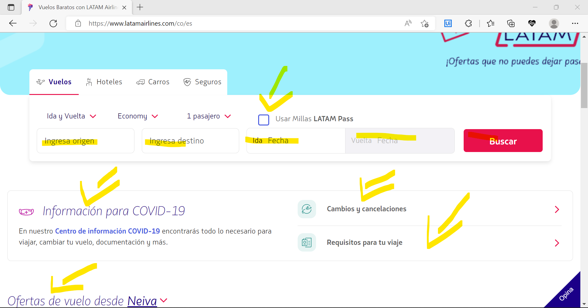
 | Ingresar la URL, correcta
 | Dar click en Inicio de sesión
 | Ingresar el usuario y contraseña
 | Click en el reCAPTCHA e iniciar sesión

Resultado esperado del caso de prueba | Se visualiza un modulo de con información, con un menú de busqueda, informacion para COVID-19, Cambios y cancelaciones, Requisitos para el viaje, Ofertas disponibles.

Id de Caso | 2 | Resultado Obtenido
Nombre de Caso de prueba | Consultar Vuelos de Medellín - Bogóta, ver las diferencias entre ellos | Se logra obtener lo vuelos disponibles
Estado del Caso de Prueba | OK
Responsable | John Bayron Graciano | Observaciones o Comentarios
Objetivo | Ver cual me ofrese mejores comodidades
Precondiciones | Contar con acceso a internet, estar registrado en la plataforma LATAM Airlines
Paso a Paso | Ingresar la url | Evidencia
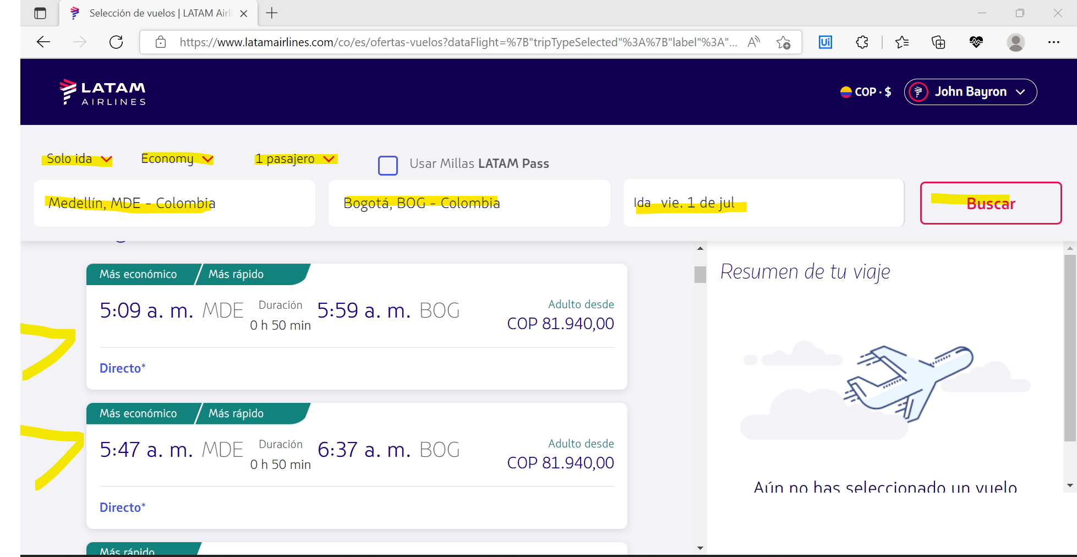
 | Elegir las opciones que ofrece; solo ida, Economy, 1 pasajero
 | Escribir ciudad de origen
 | Escribir ciudad de destino
 | Seleccionar la fecha de salida
 | Click en buascar
Resultado esperado del caso de prueba | Visualizar todas opción disponobles, los horarios de salida y de llegada, el tiempo que dura el vuelo, precio por persona adulta.

Id de Caso | 3 | Resultado Obtenido
Nombre de Caso de prueba | Compra de vuelo, usando Millas LATAM Pass | Falla la compra del vuelo por que no se cuenta con las millas sufientes.
Estado del Caso de Prueba | OK(Con Error)
Responsable | John Bayron Graciano | Observaciones o Comentarios
Objetivo | Realizar un flujo complecto de una compre de un vuelo, Usando Millas LATAM Airlines | busca tu vuelo para pagar en dinero y sigue acomulando millas para la próximo destino.
Precondiciones | Contar con acceso a internet, estar registrado en la plataforma LATAM Airlines
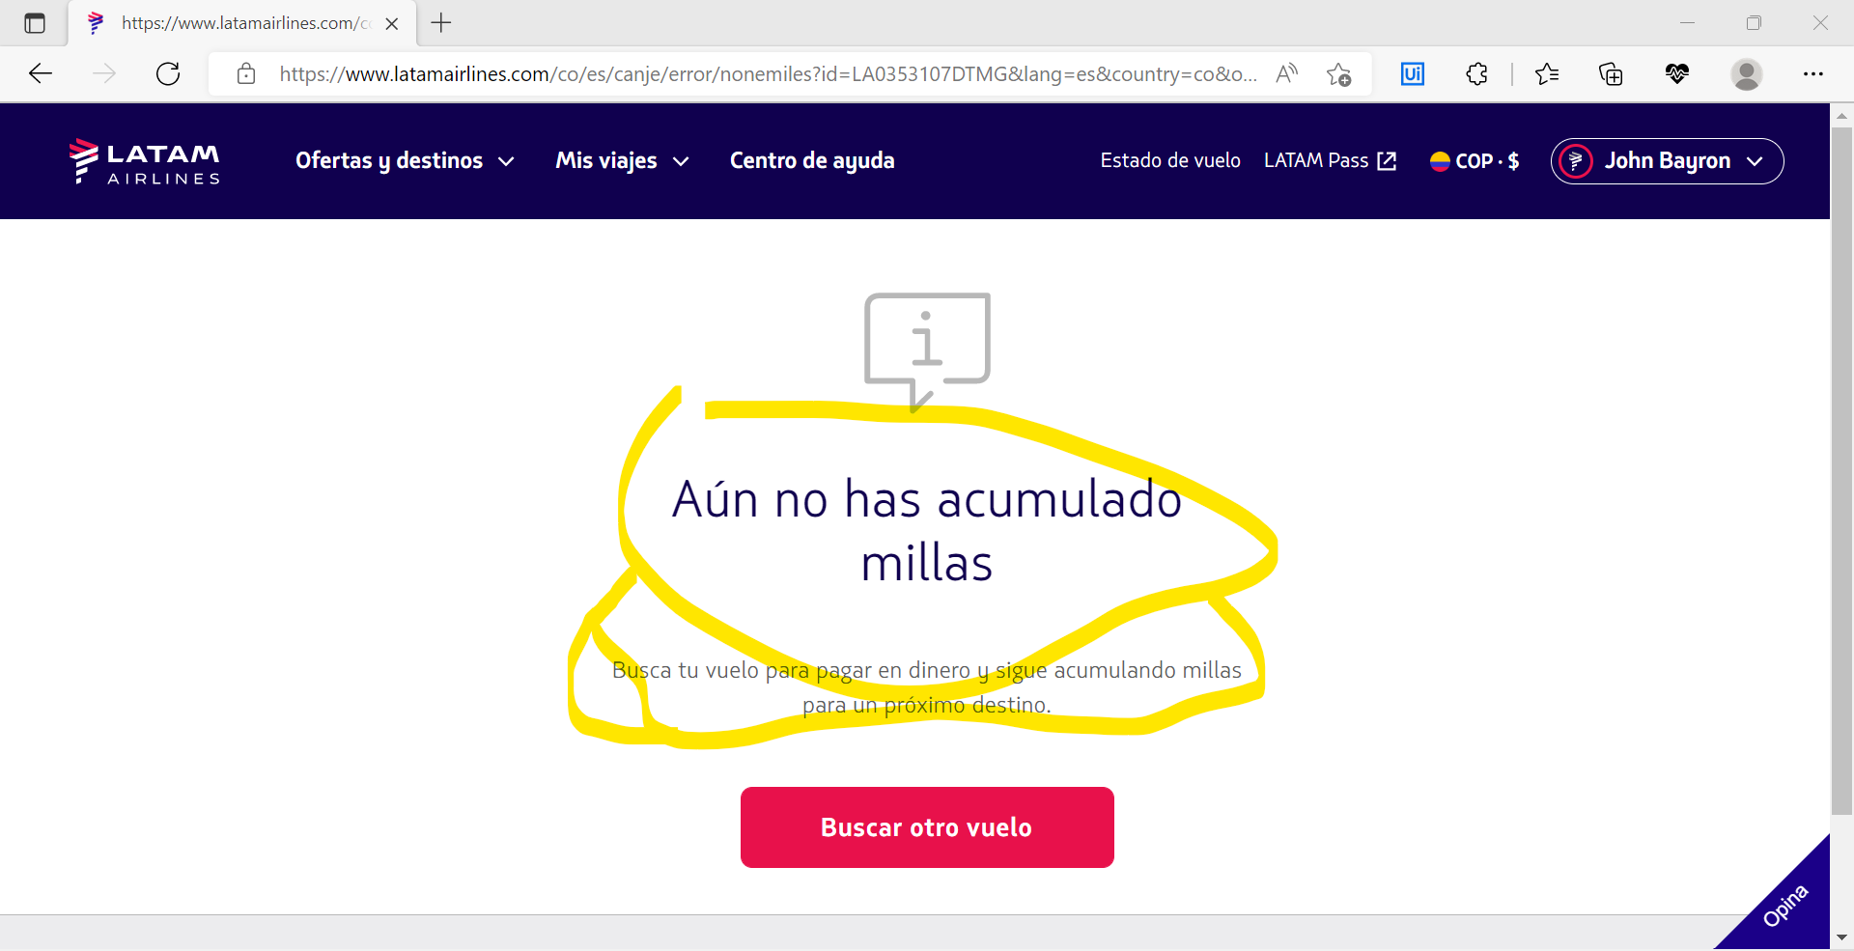
Paso a Paso | Ingresar la url | Evidencia
 | Elegir las opciones que ofrece; solo ida, Economy, 1 pasajero, Usar Millas LATAM Airlines
 | Escribir ciudad de origen
 | Escribir ciudad de destino
 | Seleccionar la fecha de salida
 | Click en buascar
 | Elegir la opción que me guste
 | Elegir la opción Light
 | Click en Continuar
Resultado esperado del caso de prueba | Visualizar el mensaje de "Aún no has acumulado millas", busca tu vuelo para pagar en dinero y sigue acomulando millas para la próximo destino.

Id de Caso | 4 | Resultado Obtenido
Nombre de Caso de prueba | Compra de vuelo, pagando con tajeta de crédito | Se logra visualizar el modulo de pagos
Estado del Caso de Prueba | OK
Responsable | John Bayron Graciano | Observaciones o Comentarios
Objetivo | Realizar un flujo complecto de una compre de un vuelo, pagando con dinero
Precondiciones | Contar con acceso a internet, estar registrado en la plataforma LATAM Airlines
Paso a Paso | Ingresar la url | Evidencia
 | Elegir las opciones que ofrece; solo ida, Economy, 1 pasajero | 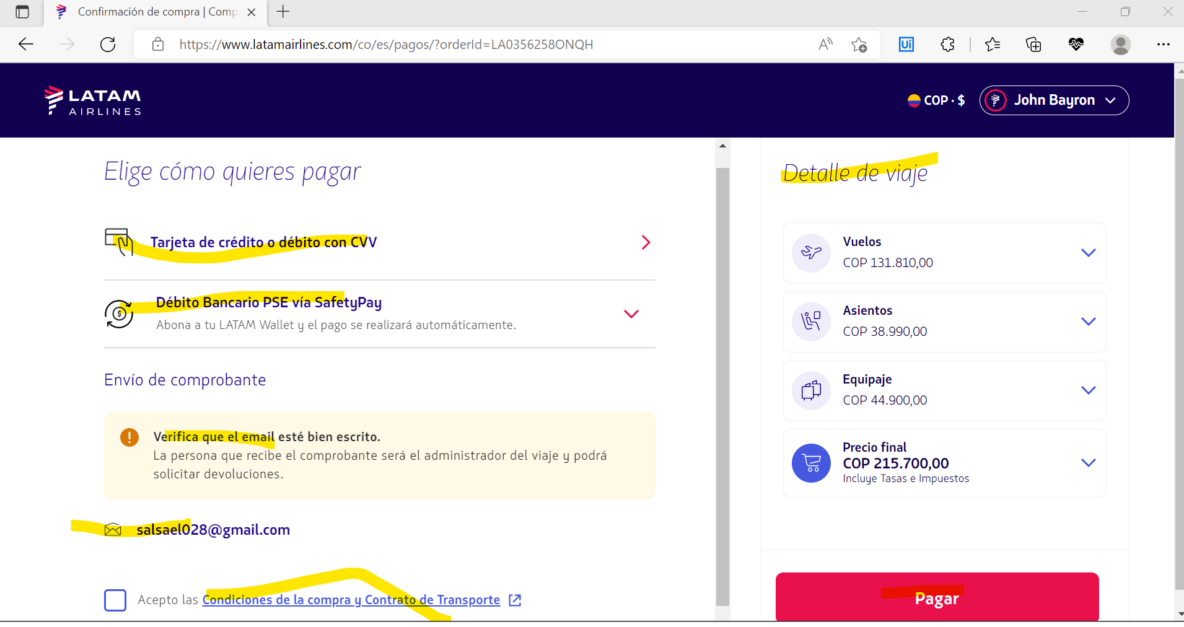
 | Escribir ciudad de origen
 | Escribir ciudad de destino
 | Seleccionar la fecha de salida
 | Click en buascar
 | Elegir la opción que me guste
 | Elegir la opción Light
 | Click en Continuar
 | Elegir el puesto
 | Click en Continuar
 | Agregar equipaje de bodega
 | Click en Continuar
 | Ingresar la informacion solicitada en el formulario y click en guardar
 | Click en Continuar
Resultado esperado del caso de prueba | Visualizar el modulo de pagodonde esta las diferentes opciones que podemos realizar, elegir el medio de pago, verificar que el email, esta correcto, condiciones , detalles del viaja.

Id de Caso | 5 | Resultado Obtenido
Nombre de Caso de prueba | Datos de la tarjeta de crédito incorrectos | Datos ingresados de la tarjeta Incorrectos
Estado del Caso de Prueba | OK(Con Error)
Responsable | John Bayron Graciano | Observaciones o Comentarios
Objetivo | Validar de que la tarjeta de crédito este hábilitada para pagar | Diligenciar con datos validos
Precondiciones | Contar con acceso a internet, estar registrado en la plataforma LATAM Airlines
Paso a Paso | Ingresar la url | Evidencia
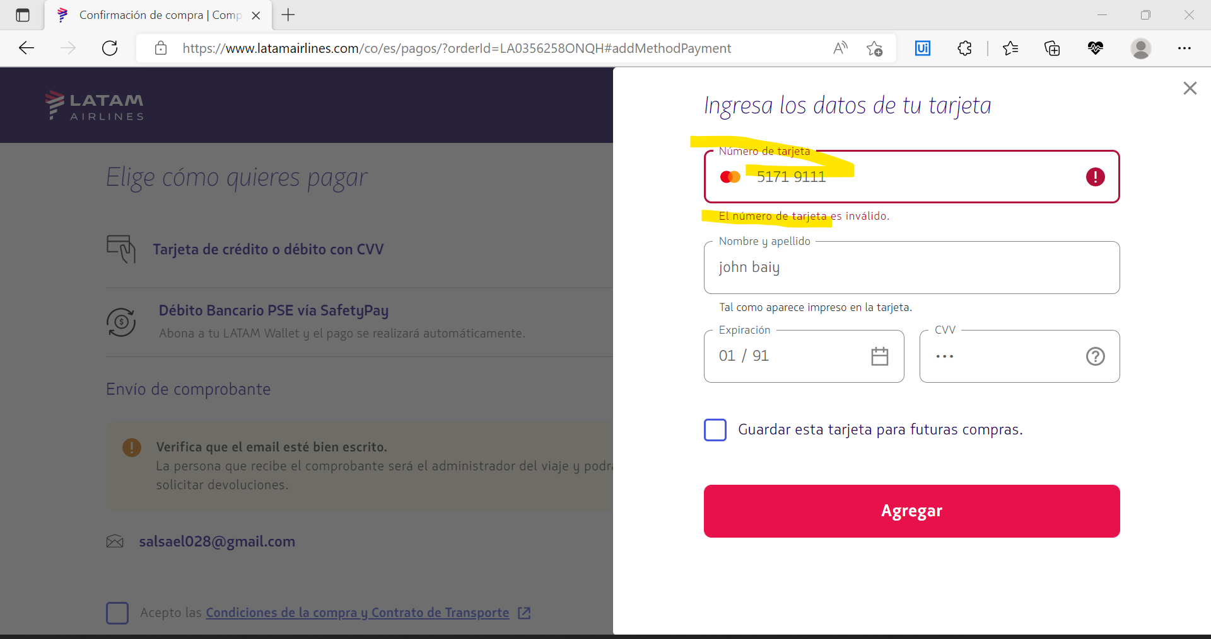
 | Elegir las opciones que ofrece; solo ida, Economy, 1 pasajero
 | Escribir ciudad de origen
 | Escribir ciudad de destino
 | Seleccionar la fecha de salida
 | Click en buascar
 | Elegir la opción que me guste
 | Elegir la opción Basic
 | Click en Continuar
 | Elegir el puesto
 | Click en Continuar
 | Agregar equipaje de bodega
 | Click en Continuar
 | Ingresar la informacion solicitada en el formulario y click en guardar
 | Click en Continuar
 | Ingresar los datos de la tarjeta
 | Click en agregar
Resultado esperado del caso de prueba | Visualizar los mensajes de error que aparecen.

Id de Caso | 6 | Resultado Obtenido
Nombre de Caso de prueba | Saldo de la tarjeta de crédito es insificiente | No cuenta con el saldo sufiente para la compra del vuelo
Estado del Caso de Prueba | OK(Con Error)
Responsable | John Bayron Graciano | Observaciones o Comentarios
Objetivo | Validar el saldo de la cuenta | Recargar la cuenta
Precondiciones | Contar con acceso a internet, estar registrado en la plataforma LATAM Airlines
Paso a Paso | Ingresar la url | Evidencia
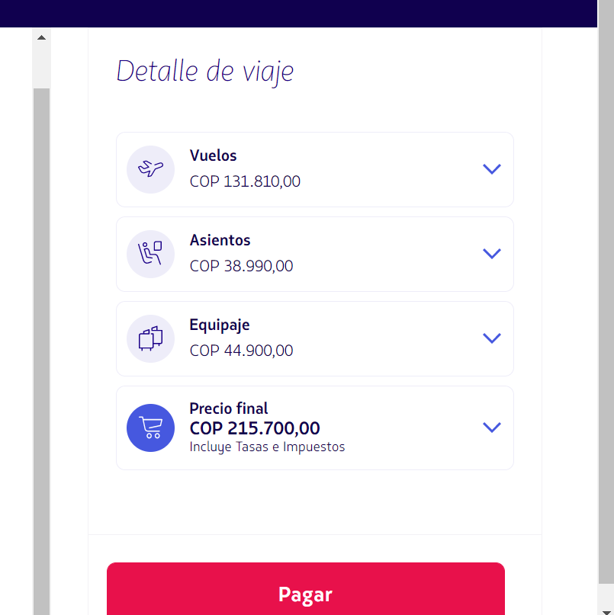
 | Elegir las opciones que ofrece; solo ida, Economy, 1 pasajero
 | Escribir ciudad de origen
 | Escribir ciudad de destino
 | Seleccionar la fecha de salida
 | Click en buascar
 | Elegir la opción que me guste
 | Elegir la opción Plus
 | Click en Continuar
 | Elegir el puesto
 | Click en Continuar
 | Agregar equipaje de bodega
 | Click en Continuar
 | Ingresar la informacion solicitada en el formulario y click en guardar
 | Click en Continuar
 | Ingresar los datos de la tarjeta
 | Click en agregar
 | Click en pagar
Resultado esperado del caso de prueba | Visualizar los mensajes de que el saldo es insuficiente

